iF11MV10
浙江维庭电气有限公司/THT-Space Electrical Company Ltd. |  |  |  | 物品编号/product code | 产品名称/Product Name | 充电宝PCBA iF11MV10-PAKG |  | 适用产品型号/Applicable product models
物 料 明 细 表/Material Detais List |  |  |  |  | 料号/Part No | Z-T-PBA-iF11MV10-PAKG |  | 无线充电宝BWFB05M/Wireless power bank BWFB05M
序号/Sl | 物料名称/Material name | 料号/Part No | 物品编号/Product Code | 供应商/Supplier | 制造商/Manufacturer | 数量 | 位号/Designator | 工程/project | 重要度/Importance | 备注/Remark
1 | 贴片陶瓷天线 LA31H2450-A35 | W-T-XL-3216 | WP0003458 | 上海实呈电子科技有限公司 |  | 1 | ANT1 | SMT
2 | 电池卧式座子/BH/CR1220-2/SMT | W-T-BH-CR1220-2-SMT | WP0002906 | 淘宝 |  | 1 | B1 | SMT
3 | 贴片电容0603 100NF/50V 10% | W-T-CA-X703N100K50VNT | WP0002721 | 深圳市四叶电子有限公司 | FENGHUA, [NoValue] | 17 | C1, C2, C4, C7, C11, C12, C14, C18, C21, C24, C27, C30, C38, C57, C59, C64, C71 | SMT |  | 16V capacitor can be used
4 | 贴片电容0805 10UF/10V 20% | W-T-CA-X505U010M10VNT | WP0002775 | 南京南山半导体有限公司 |  | 20 | C3, C10, C16, C17, C19, C20, C22, C23, C25, C26, C28, C29, C31, C37, C41, C42, C50, C51, C56, C63 | SMT |  | 16V capacitor can be used
5 | 贴片电容0603 10PF/25V 5% | W-T-CA-CG03P010J25VNT | WP0002897 | 南京南山半导体有限公司 |  | 2 | C5, C6 | SMT |  | 16V capacitor can be used
6 | 电解电容器 100uF 25V 6.3x11 |  |  |  |  | 2 | C8, C9 | SMT |  | 16V capacitor can be used
7 | 贴片电容0603 10NF/50V 10% | W-T-CA-X703N10K50VNT | WP0003409 | 深圳市四叶电子有限公司 |  | 4 | C32, C33, C36, C55 | SMT |  | 16V capacitor can be used
8 | 贴片电容0603 47uF/16V 10% |  |  | 南京南山半导体有限公司 |  | 1 | C34 | SMT |  | 16V capacitor can be used
9 | 贴片电容0805 100NF/50V 10% | W-T-CA-X705N100K50VNT | WP0002825 | 深圳市硕洋电子科技有限公司 |  | 5 | C35, C39, C40, C43, C44 | SMT |  | 16V capacitor can be used
10 | 贴片电容0805 10UF/25V 10% | WP0005368 | WP0005368 | 南京南山半导体有限公司 |  | 3 | C45, C52, C68 | SMT |  | 16V capacitor can be used
11 | 贴片电容0805 22UF/50V 10% | WP0005426 | WP0005426 | 南京南山半导体有限公司 |  | 2 | C47, C48 | SMT |  | 16V capacitor can be used
12 | 贴片电容1206 27nF/25V 10% |  |  | 南京南山半导体有限公司 |  | 1 | C49 | SMT |  | minimum 25V capacitor should be used
13 | 贴片电容0805 10nF/25V 10% |  |  | 南京南山半导体有限公司 |  | 1 | C53 | SMT |  | 16V capacitor can be used
14 | '贴片电容0603 10uF/16V 10% |  |  | 南京南山半导体有限公司 |  | 2 | C54, C58 | SMT |  | 16V capacitor can be used
15 | 贴片电容0603 22PF/50V 5% | W-T-CA-CG03P022J50VNT | WP0002718 | 南京南山半导体有限公司 |  | 1 | C65 | SMT |  | 16V capacitor can be used
16 | 贴片电容0603 6.8n 25V | WP0005551 | WP0005551 | 南京南山半导体有限公司 | FENGHUA | 1 | C66 | SMT |  | 16V capacitor can be used
17 | 肖特基二极管/1N5819 SOD-323 | WP0005553 | WP0005553 | 南京南山半导体有限公司 |  | 1 | D1 | SMT
18 | 二极管/1N4148/SOD323 | W-T-DE-1N4148/SOD323 | WP0002899 | 南京南山半导体有限公司 |  | 2 | D2, D3 | SMT
19 | 肖特基二极管/SS34/DO-214AC (SMA) | W-T-DE-SS34-DO214AC | WP0002900 | 上海吉锝芯微电子有限公司 |  | 1 | D4 | SMT
20 | 肖特基二极管/SS34/SMB |  |  |  |  | 3 | D5, D6, D7 | SMT
21 | FPC Connector 14 Pin 1mm pitch TOP Contact |  |  |  |  | 1 | J2 | SMT
22 | FPC Connector 24 Pin 0.5mm pitch TOP Contact |  |  |  |  | 1 | J4 | SMT
23 | FPC Connector 10 Pin 1mm pitch BOTTOM Contact |  |  |  |  | 1 | J7 | SMT
24 | SMD Inductor 0603 24nH |  |  |  |  | 1 | L12 | SMT
25 | SMD Inductor 0805 2.4 nH |  |  |  |  | 1 | L1 | SMT
26 | SMD Inductor CD54 15 uH |  |  |  |  | 1 | L7 | SMT
27 | SMD Inductor CD75 2.2uH |  |  |  |  | 1 | L8 | SMT
28 | SMD Inductor CD54 10uH |  |  |  |  | 1 | L9 | SMT
29 | SMD Inductor CD104 10uH |  |  |  |  | 1 | L10 | SMT
30 | 0603 红光LED/SMT | W-T-LED-0603SMT-R | WP0003707 | 广州市亿毫安电子有限公司 |  | 2 | LD1, LD2 | SMT
31 | IR LED 5mm 2.54mm pitch |  |  |  |  | 2 | LD4, LD5 | SMT
32 | 贴片PMOS CR20P041A SOT-23 | WP0005557 | WP0005557 | 深圳展嵘电子有限公司 |  | 1 | Q2 | SMT
33 | NPN S8050 SOT-23 |  |  |  |  | 1 | Q3 | SMT
34 | NMOS 8205C SOT23-6 |  |  |  |  | 1 | Q4 | SMT
35 | PMOS AO3401 SOT-23 |  |  |  |  | 1 | Q5 | SMT
36 | 贴片NMOS CR20N061A SOT-23 | WP0005556 | WP0005556 | 深圳展嵘电子有限公司 |  | 1 | Q7 | SMT
37 | 贴片电阻0805 0Ω 1% | W-T-RE-RS05K0R0JT | WP0003559 | 深圳市四叶电子有限公司 |  | 1 | R2 | SMT |  | 肖特基二极管/B5819W SOD123 ( This also can use)
38 | 贴片电阻0805 330Ω 1% |  |  |  |  | 1 | R5 | SMT
39 | 贴片电阻0603 100K 5% | W-T-RE-RS03K104JT | WP0002713 | 南京南山半导体有限公司 |  | 3 | R6, R8, R30 | SMT
40 | 贴片电阻0603 10K 5% | W-T-RE-RS03K103JT | WP0002708 | 南京南山半导体有限公司 |  | 12 | R7, R9, R12, R13, R14, R16, R21, R29, R33, R42, R43, R44 | SMT
41 | 贴片电阻0603 330Ω 5% |  |  |  |  | 2 | R10, R25 | SMT
42 | 贴片电阻0603 15K 5% |  |  |  |  | 5 | R11, R19, R24, R26, R27 | SMT
43 | 贴片电阻0603 1K 5% | W-T-RE-RS03K102JT | WP0002703 | 南京南山半导体有限公司 |  | 5 | R15, R32, R34, R40, R49 | SMT
44 | 贴片电阻1206 2Ω 5% | W-T-RE-RS06K020JT | WP0002817 | 深圳市硕洋电子科技有限公司 |  | 1 | R17 | SMT
45 | 贴片电阻0603 150k 5% |  |  |  |  | 1 | R18 | SMT
46 | 贴片电阻0603 47K 5% | W-T-RE-RS03K473JT | WP0003793 | 深圳市四叶电子有限公司 |  | 3 | R20, R22, R28 | SMT
47 | 贴片电阻0603 2.7M 5% |  |  |  |  | 1 | R23 | SMT
48 | 贴片电阻0603 10R 5% |  |  |  |  | 1 | R31 | SMT
49 | 贴片电阻0603 6.8K 5% | W-T-RE-RS03K682JT | WP0003071 | 南京南山半导体有限公司 |  | 1 | R35 | SMT
50 | 贴片电阻0603 6.2k 5% |  |  |  |  | 1 | R36 | SMT
51 | 贴片电阻0603 260R 5% |  |  |  |  | 2 | R37, R38 | SMT
52 | 贴片电阻0603 2K 5% | W-T-RE-RS03K202JT | WP0002705 | 南京南山半导体有限公司 |  | 1 | R39 | SMT
53 | 贴片电阻0603 56K 5% | W-T-RE-RS03K563JT | WP0002712 | 南京南山半导体有限公司 | LAGEO | 1 | R45 | SMT
54 | 贴片电阻0603 100Ω 5% |  |  |  |  | 1 | R46 | SMT
55 | 贴片电阻1206 0.25R 1% |  |  |  |  | 1 | R47 | SMT
56 | 贴片电阻1206 1Ω 1% | W-T-RE-RS06K010FT | WP0002816 | 深圳市四叶电子有限公司 |  | 1 | R48 | SMT
57 | 贴片电阻0805 100R 5% |  |  |  |  | 2 | R77, R78 | SMT
58 | NTC10k 0603 Package |  |  |  |  | 1 | RT1 | SMT
59 | 数字IC/74HC595 | W-T-IC-74HC595 | WP0005138 | 深圳市翔讯电子科技有限公司 |  | 1 | U1 | SMT
60 | Music IC NVG040 SOP-8 |  |  |  |  | 1 | U2 | SMT
61 | 时钟IC/LK1302CN | WP0005413 | WP0005413 | 上海稷沃科技有限公司 |  | 1 | U3 | SMT
62 | LDO 3.3V ME6211C33M5G-N SOT-23-5 |  |  |  |  | 3 | U4, U5, U8 | SMT
63 | LDO 2.8V ME6211C28M5G-N SOT-23-5 |  |  |  |  | 1 | U6 | SMT
64 | LDO 1.5V ME6211C15M5G-N SOT-23-5 |  |  |  |  | 1 | U7 | SMT
65 | OP-Amp LM324 SOIC-14 |  |  |  |  | 1 | U9 | SMT
66 | H6900B eSOP-8 |  |  |  |  | 1 | U10 | SMT
67 | SLM6600(S) SOP-8 |  |  |  |  | 1 | U11 | SMT
68 | FM2119H SOT-23-6 |  |  |  |  | 1 | U12 | SMT
69 | T3168 SOP-8 |  |  |  |  | 1 | U13 | SMT
70 | ESP32-S3(R8) QFN-56 7x7 |  |  |  |  | 1 | U14 | SMT
71 | 25Q128ES16 SOP-8 |  |  |  |  | 1 | U15 | SMT
72 | 插件晶振/DT-26/32.768KHZ/20PPM | W-T-XL-DT-26-32.768KHZ | WP0002913 | 上海唐辉电子有限公司 |  | 1 | X1 | SMT
73 | 40MHz 3225 Package 12pf 10ppm |  |  |  |  | 1 | X2 | SMT
74 | Zener Diode 42V SOD-323 |  |  |  |  | 1 | ZD1 | SMT
75 | Zener Diode 3.3V SOD-323 |  |  |  |  | 1 | ZD2 | SMT
76 | 充电宝PCB iF11MV10_PAKG(Not Assembled) |  |  |  |  | 1 | PCB | PCB
 | 标记 | 修订履历 |  |  |  |  |  | 贴片：SMT； 插件：I 手工：H

编制
审核 |  |  |  |  |  |  |  | 版本 | 日期 | 第 3 张
批准 |  |  |  |  |  |  |  | V10 | 20241107 | 共 3 张

序号/Sl | 物料名称/Material name | 料号/Part No | 物品编号/Product Code | 供应商/Supplier | 制造商/Manufacturer | 数量 | 位号/Designator | 工程/project | 重要度/Importance | 备注/Remark
77 | Male header 6 pin 2.54mm pitch |  |  |  |  | 1 | J6 | Electronics
78 | Camera XR0308 |  |  |  |  | 1 |  | Electronics
79 | 2.8 inch 320x240 SPI TFT LCD |  |  |  |  | 1 |  | Electronics
80 | 电池/BA/CR1220/3V | W-T-BA-CR1220-3V | WP0002907 | 肇庆新利达电池实业有限公司 |  | 1 |  | Electronics
81 | 充电宝线圈-50mm （Coil） | Z-XQ-240822-X030 | WP0005523 | 深圳市聚金伟业电子有限公司 |  | 1 | L10 | Electronics
82 | Connector B2B-PH 1X2 |  |  |  |  | 2 | J1, J3 | Electronics
83 | PIR Sensor RP500B TO-5 |  |  |  |  | 1 | SEN1 | Electronics |  | Sensor may be changed which doesn't require any driver chip
84 | 充电宝PCB iF11MV10_PAKG(Assembled) |  |  |  |  | 1 |  | PCB
. | 标记 | 修订履历 |  |  |  |  |  | 贴片：SMT 插件：I 手工：H

编制
审核 |  |  |  |  |  |  |  | 版本 | 日期 | 第 1 张
批准 |  |  |  |  |  |  |  | V10 | 20241107 | 共 1 张
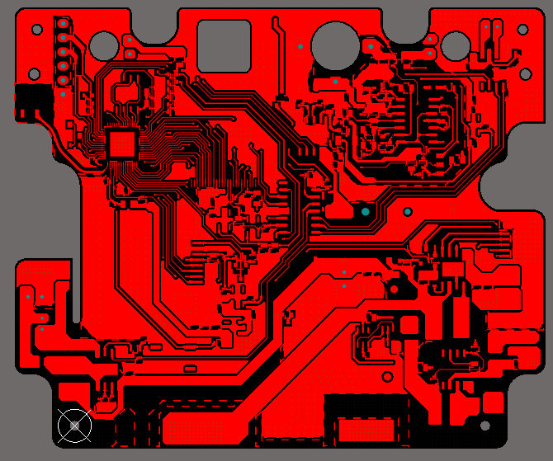
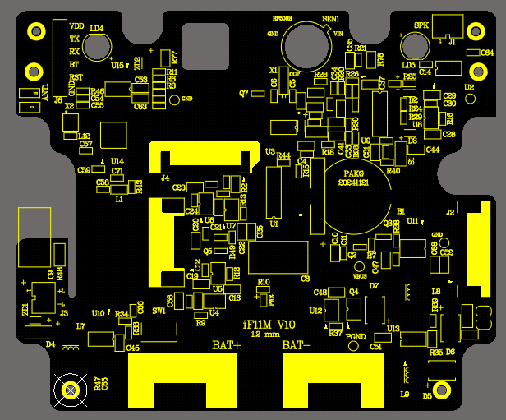
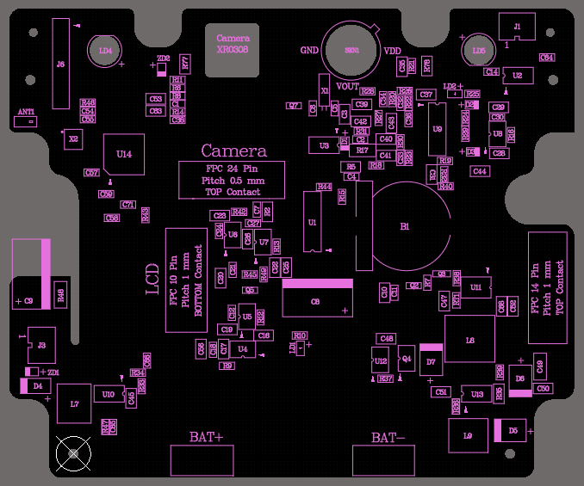

 | TOP View |  |  |  |  | TOP Overlay |  |  |  | TOP Assembly

